Estadísticas
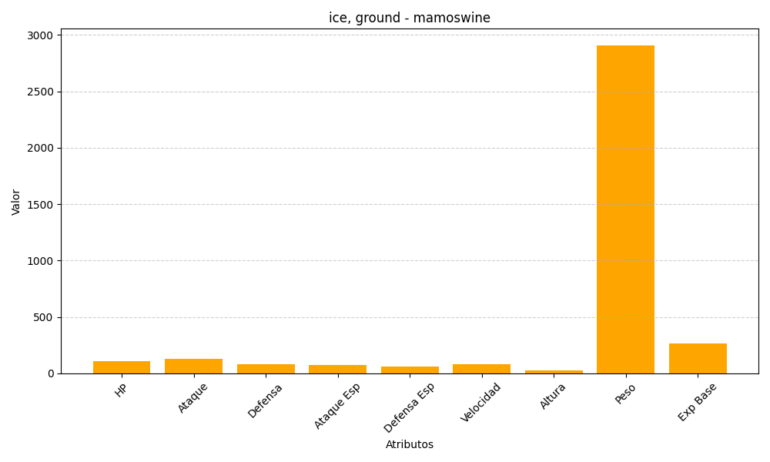
ID | Nombre | Tipo | HP | Ataque | Defensa | Ataque Especial | Defensa Especial | Velocidad | Altura | Peso | Experiencia Base
473 | mamoswine | ice, ground | 110 | 130 | 80 | 70 | 60 | 80 | 25 | 2910 | 265

